25_selected_solution_merged_cry
Title |  | r_psp_MMGBSA_dG_Bind | Custom alerts | Linker Num Aromatic Rings | Linker Effective Length | ADV | PostDock Tanimoto ROCS sim | raw_Linker Num Aromatic Rings | raw_Linker Effective Length | raw_ADV | total_score | SMILES
1 | 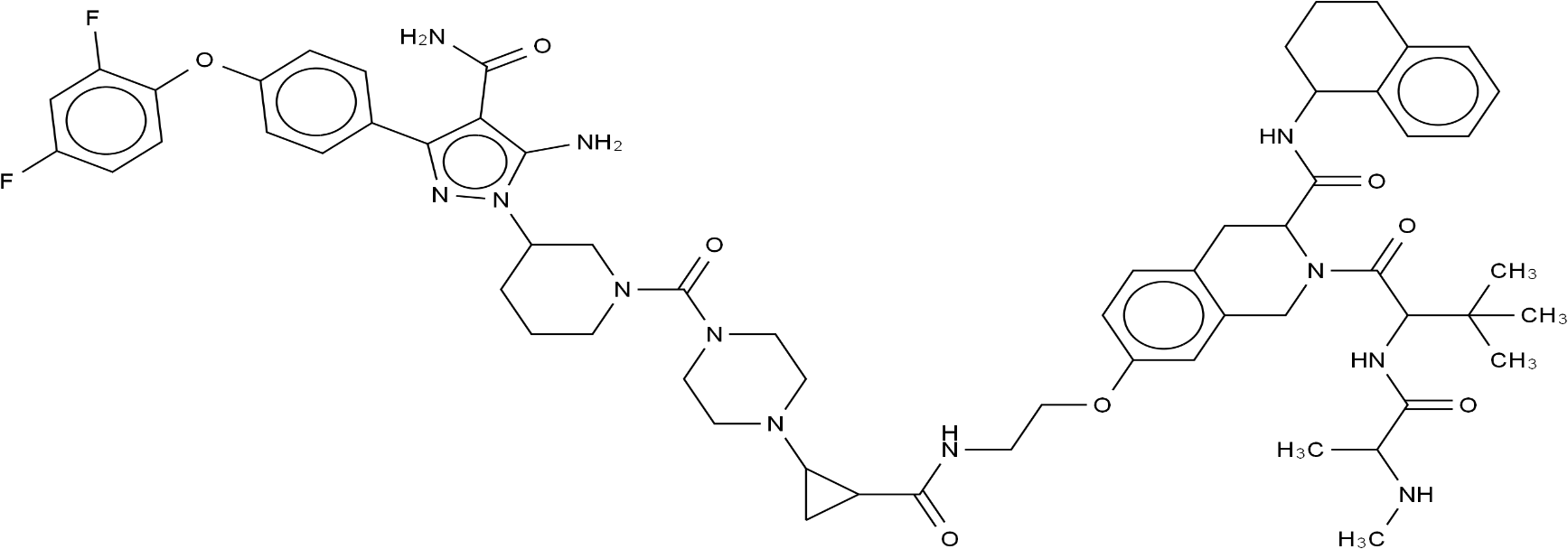 | -196.6470028 | 1 | 1 | 1 | 0.995 | 0.991 | 0 | 9 | -14.194 | 0.997 | CNC(C)C(=O)NC(C(=O)N1Cc2cc(OCCNC(=O)C3CC3N3CCN(C(=O)N4CCCC(n5nc(-c6ccc(Oc7ccc(F)cc7F)cc6)c(C(N)=O)c5N)C4)CC3)ccc2CC1C(=O)NC1CCCc2ccccc21)C(C)(C)C
2 |  | -182.0071041 | 1 | 1 | 1 | 0.997 | 0.991 | 0 | 8 | -14.898 | 0.997 | CNC(C)C(=O)NC(C(=O)N1Cc2cc(OCC3CCC(NC4CCN(C(=O)N5CCCC(n6nc(-c7ccc(Oc8ccc(F)cc8F)cc7)c(C(N)=O)c6N)C5)CC4)C3)ccc2CC1C(=O)NC1CCCc2ccccc21)C(C)(C)C
3 | 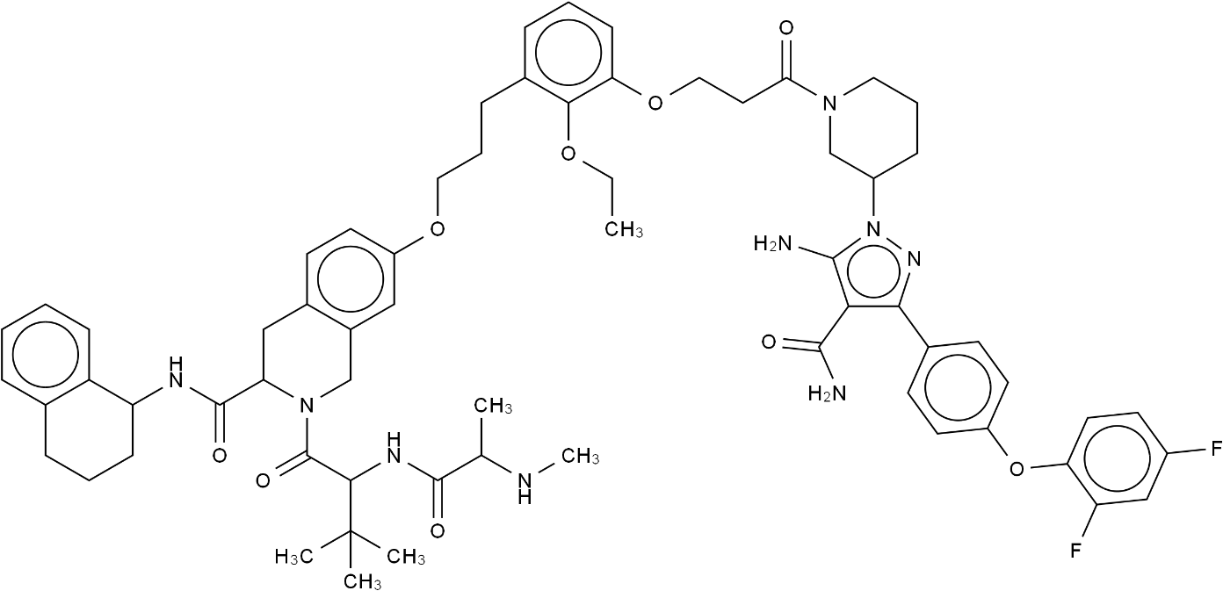 | -168.0399125 | 1 | 1 | 1 | 0.988 | 0.999 | 1 | 8 | -12.692 | 0.997 | CCOc1c(CCCOc2ccc3c(c2)CN(C(=O)C(NC(=O)C(C)NC)C(C)(C)C)C(C(=O)NC2CCCc4ccccc42)C3)cccc1OCCC(=O)N1CCCC(n2nc(-c3ccc(Oc4ccc(F)cc4F)cc3)c(C(N)=O)c2N)C1
4 | 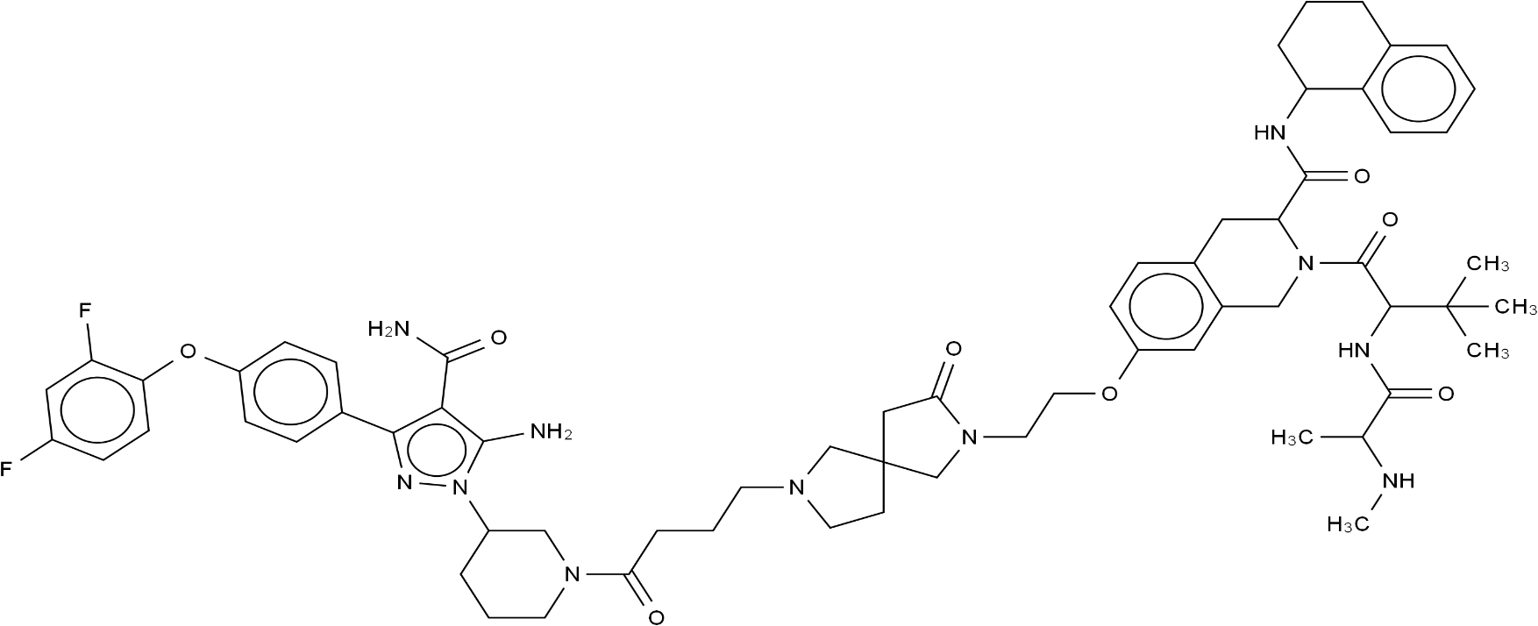 | -167.8082985 | 1 | 1 | 1 | 0.992 | 0.992 | 0 | 9 | -13.416 | 0.996 | CNC(C)C(=O)NC(C(=O)N1Cc2cc(OCCN3CC4(CCN(CCCC(=O)N5CCCC(n6nc(-c7ccc(Oc8ccc(F)cc8F)cc7)c(C(N)=O)c6N)C5)C4)CC3=O)ccc2CC1C(=O)NC1CCCc2ccccc21)C(C)(C)C
5 | 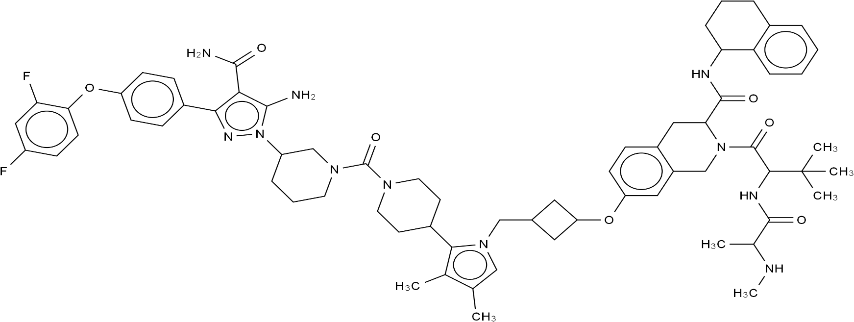 | -167.3684074 | 1 | 1 | 1 | 0.997 | 0.991 | 1 | 9 | -15.013 | 0.997 | CNC(C)C(=O)NC(C(=O)N1Cc2cc(OC3CC(Cn4cc(C)c(C)c4C4CCN(C(=O)N5CCCC(n6nc(-c7ccc(Oc8ccc(F)cc8F)cc7)c(C(N)=O)c6N)C5)CC4)C3)ccc2CC1C(=O)NC1CCCc2ccccc21)C(C)(C)C
X-ray PROTAC | 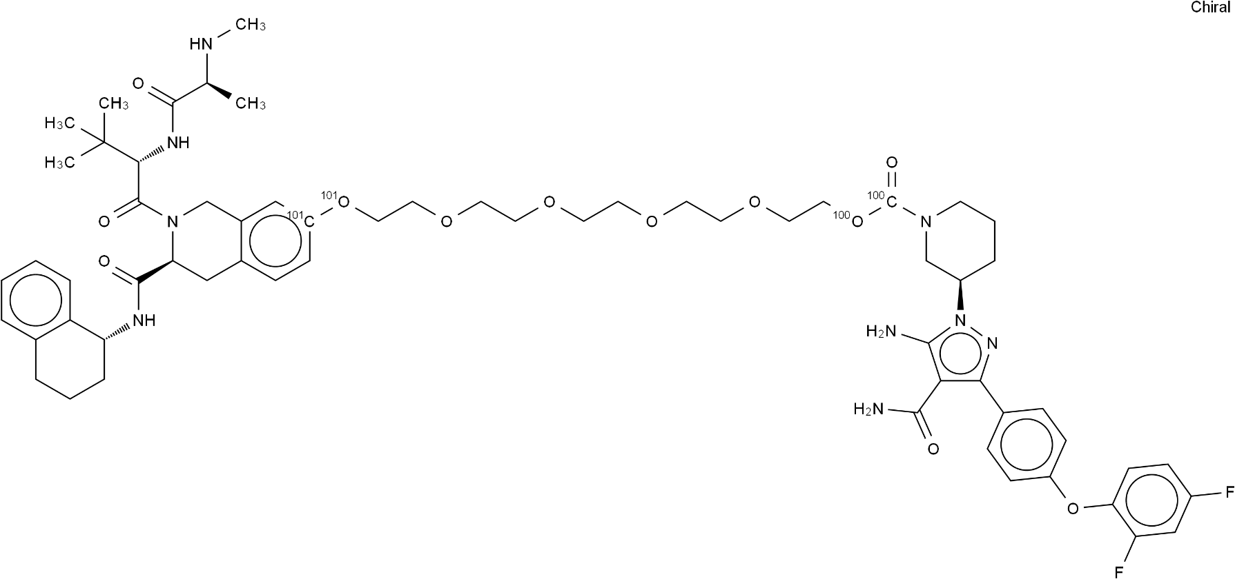 | -159.5 | 0 |  |  | 0.9675891 | 0.9752837 |  |  | -10.9 |  | CN[C@@H](C)C(=O)N[C@@H](C(C)(C)C)C(=O)N(C1)[C@H](C(=O)N[C@H](CCC2)c(c23)cccc3)Cc(c14)cc[101c](c4)[101O]CCOCCOCCOCCOCC[100O][100C](=O)N5CCC[C@H](C5)n6nc(c(C(=O)N)c6N)-c7ccc(cc7)Oc8ccc(F)cc8F
7 | 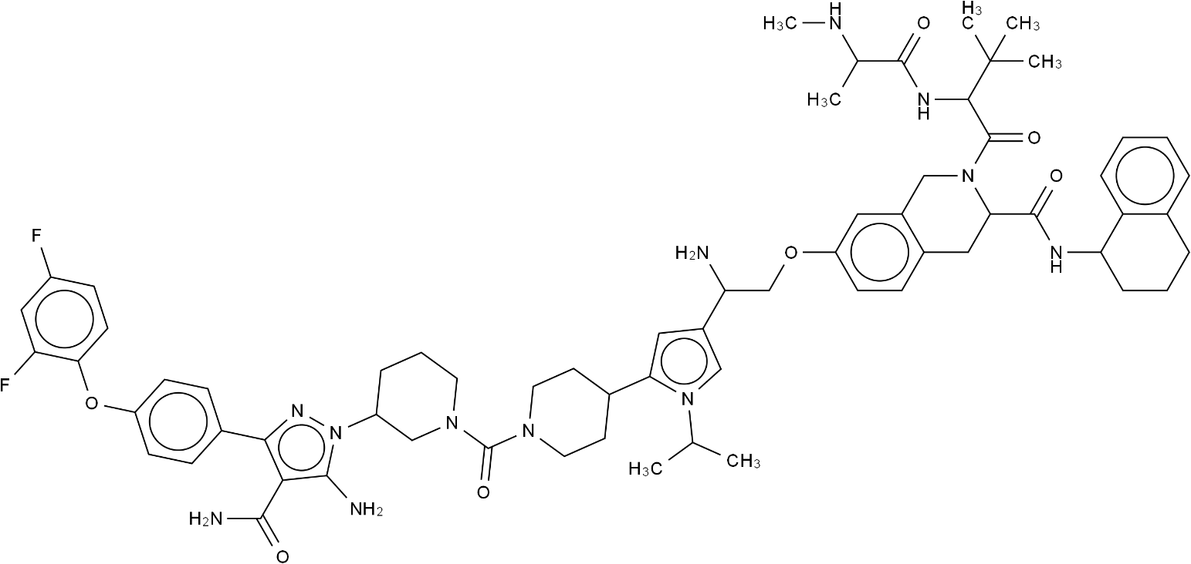 | -156.1193287 | 1 | 1 | 1 | 0.996 | 0.99 | 1 | 8 | -14.606 | 0.996 | CNC(C)C(=O)NC(C(=O)N1Cc2cc(OCC(N)c3cc(C4CCN(C(=O)N5CCCC(n6nc(-c7ccc(Oc8ccc(F)cc8F)cc7)c(C(N)=O)c6N)C5)CC4)n(C(C)C)c3)ccc2CC1C(=O)NC1CCCc2ccccc21)C(C)(C)C
8 | 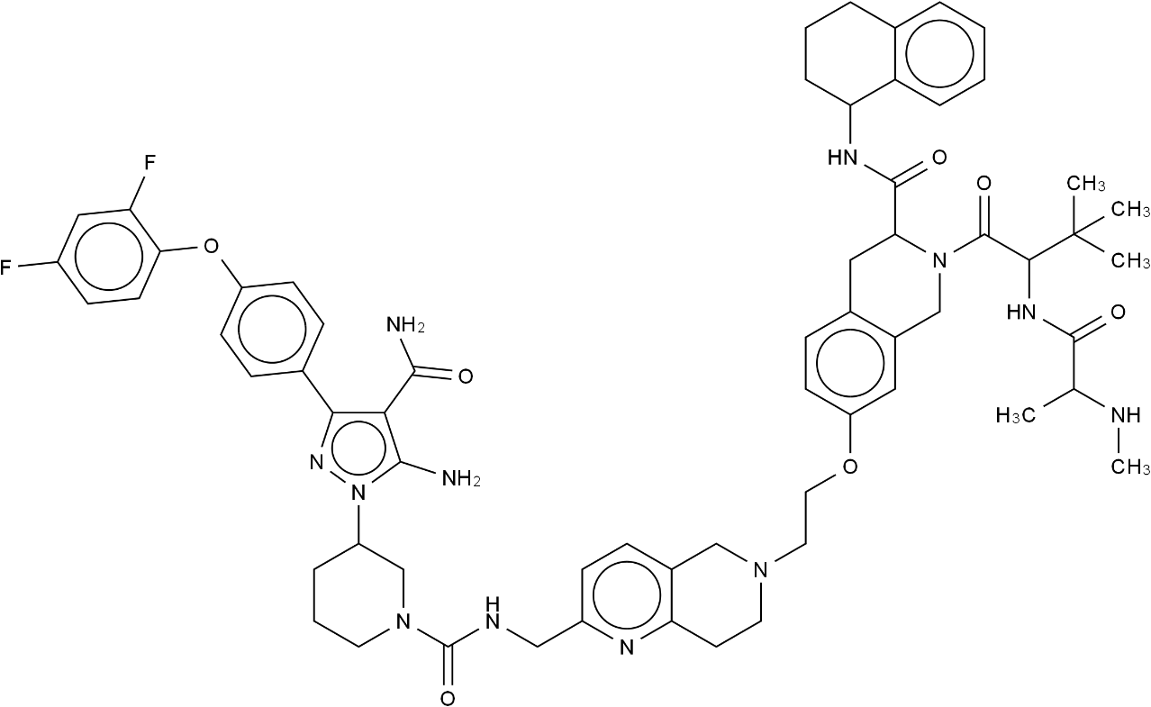 | -155.9503451 | 1 | 1 | 1 | 0.993 | 0.999 | 1 | 9 | -13.666 | 0.998 | CNC(C)C(=O)NC(C(=O)N1Cc2cc(OCCN3CCc4nc(CNC(=O)N5CCCC(n6nc(-c7ccc(Oc8ccc(F)cc8F)cc7)c(C(N)=O)c6N)C5)ccc4C3)ccc2CC1C(=O)NC1CCCc2ccccc21)C(C)(C)C
9 | 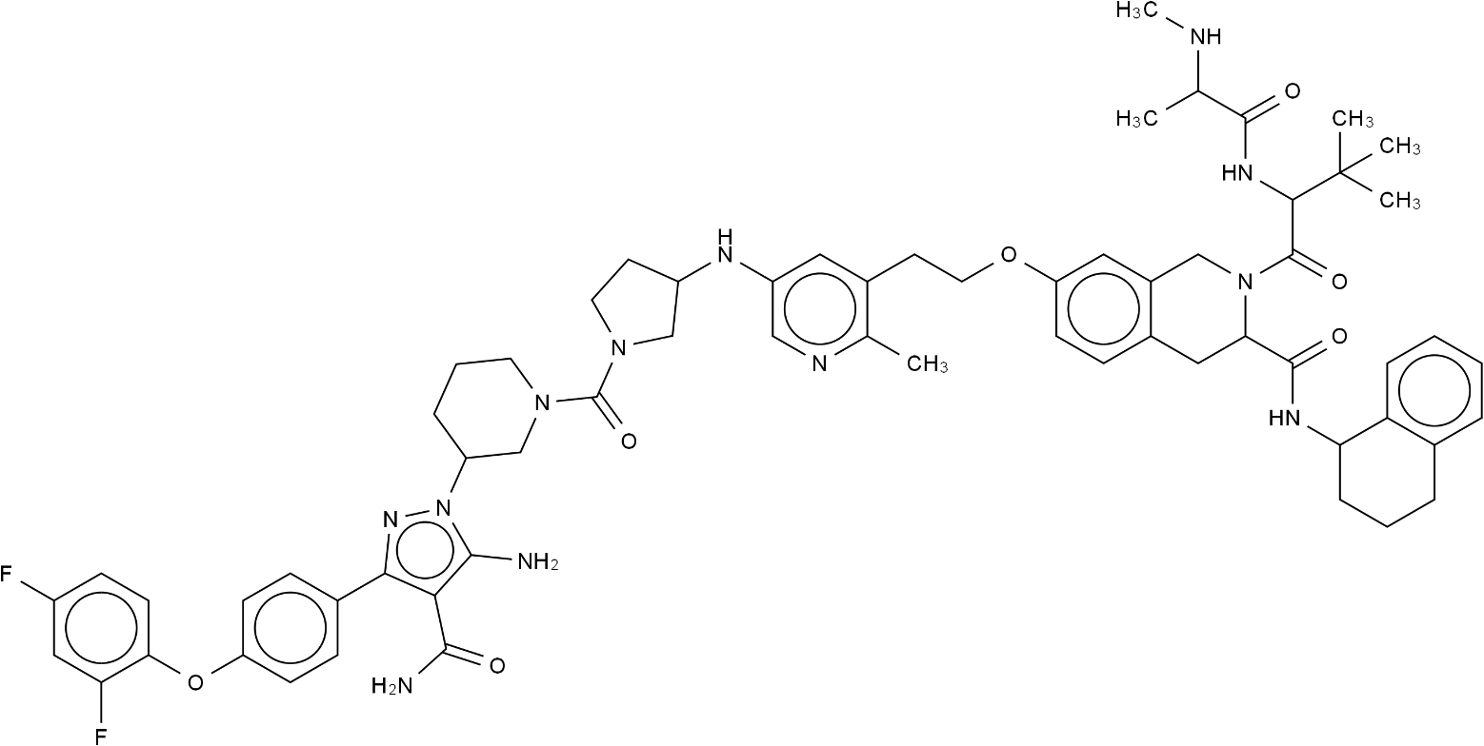 | -154.90596 | 1 | 1 | 1 | 0.996 | 0.991 | 1 | 8 | -14.478 | 0.997 | CNC(C)C(=O)NC(C(=O)N1Cc2cc(OCCc3cc(NC4CCN(C(=O)N5CCCC(n6nc(-c7ccc(Oc8ccc(F)cc8F)cc7)c(C(N)=O)c6N)C5)C4)cnc3C)ccc2CC1C(=O)NC1CCCc2ccccc21)C(C)(C)C
10 | 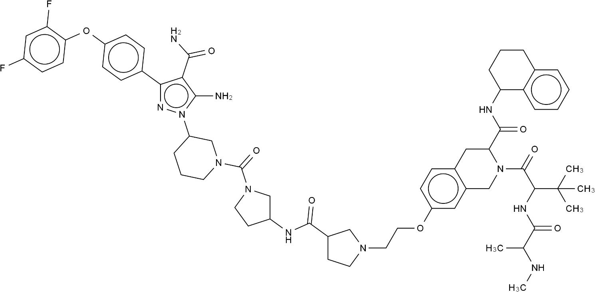 | -153.6865523 | 1 | 1 | 1 | 0.995 | 0.992 | 0 | 9 | -14.15 | 0.997 | CNC(C)C(=O)NC(C(=O)N1Cc2cc(OCCN3CCC(C(=O)NC4CCN(C(=O)N5CCCC(n6nc(-c7ccc(Oc8ccc(F)cc8F)cc7)c(C(N)=O)c6N)C5)C4)C3)ccc2CC1C(=O)NC1CCCc2ccccc21)C(C)(C)C
11 | 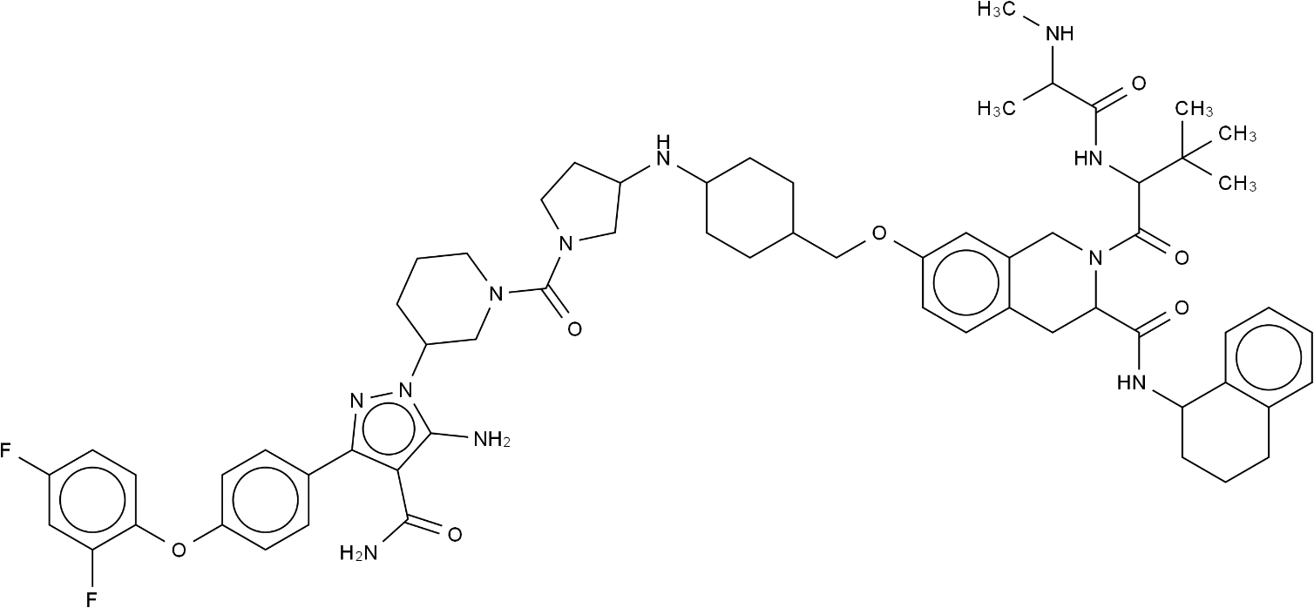 | -152.1140457 | 1 | 1 | 1 | 0.996 | 0.99 | 0 | 8 | -14.799 | 0.997 | CNC(C)C(=O)NC(C(=O)N1Cc2cc(OCC3CCC(NC4CCN(C(=O)N5CCCC(n6nc(-c7ccc(Oc8ccc(F)cc8F)cc7)c(C(N)=O)c6N)C5)C4)CC3)ccc2CC1C(=O)NC1CCCc2ccccc21)C(C)(C)C
12 | 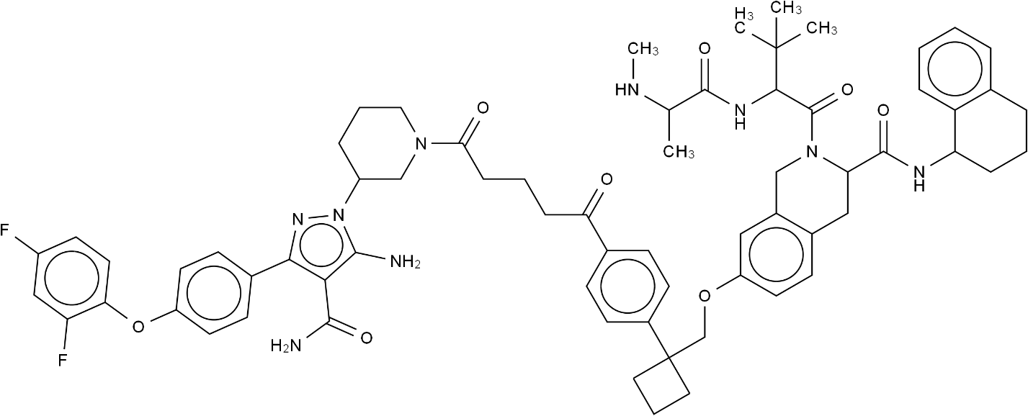 | -152.0599338 | 1 | 1 | 1 | 0.992 | 0.992 | 1 | 9 | -13.32 | 0.996 | CNC(C)C(=O)NC(C(=O)N1Cc2cc(OCC3(c4ccc(C(=O)CCCC(=O)N5CCCC(n6nc(-c7ccc(Oc8ccc(F)cc8F)cc7)c(C(N)=O)c6N)C5)cc4)CCC3)ccc2CC1C(=O)NC1CCCc2ccccc21)C(C)(C)C
13 | 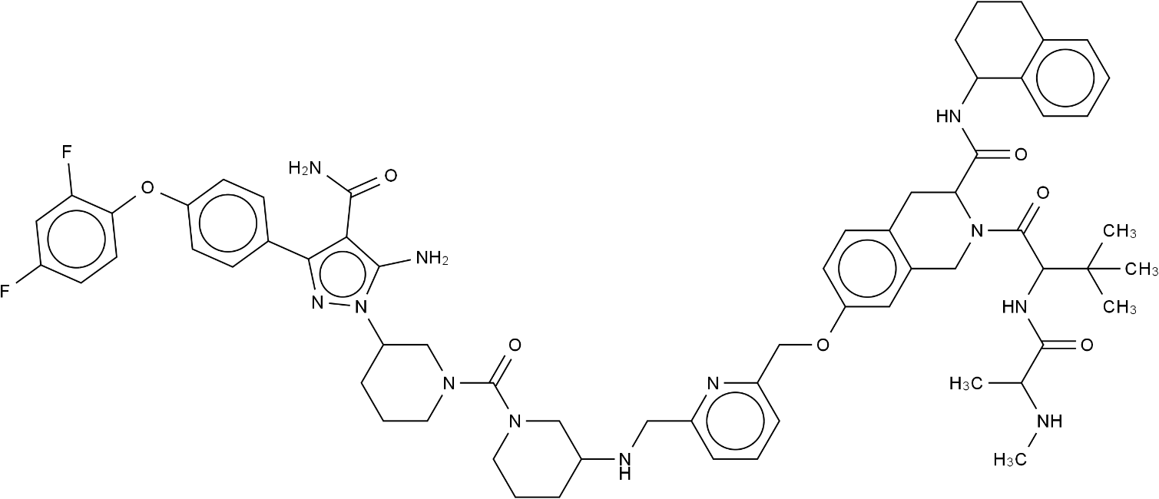 | -150.6863046 | 1 | 1 | 1 | 0.994 | 0.998 | 1 | 8 | -13.821 | 0.998 | CNC(C)C(=O)NC(C(=O)N1Cc2cc(OCc3cccc(CNC4CCCN(C(=O)N5CCCC(n6nc(-c7ccc(Oc8ccc(F)cc8F)cc7)c(C(N)=O)c6N)C5)C4)n3)ccc2CC1C(=O)NC1CCCc2ccccc21)C(C)(C)C
14 | 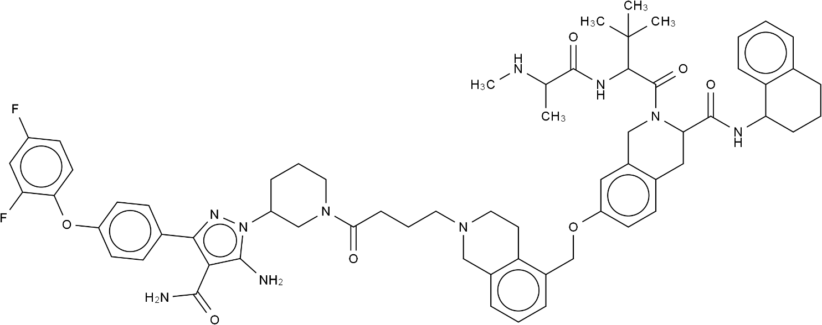 | -142.7133794 | 1 | 1 | 1 | 0.994 | 0.991 | 1 | 8 | -13.814 | 0.996 | CNC(C)C(=O)NC(C(=O)N1Cc2cc(OCc3cccc4c3CCN(CCCC(=O)N3CCCC(n5nc(-c6ccc(Oc7ccc(F)cc7F)cc6)c(C(N)=O)c5N)C3)C4)ccc2CC1C(=O)NC1CCCc2ccccc21)C(C)(C)C
15 | 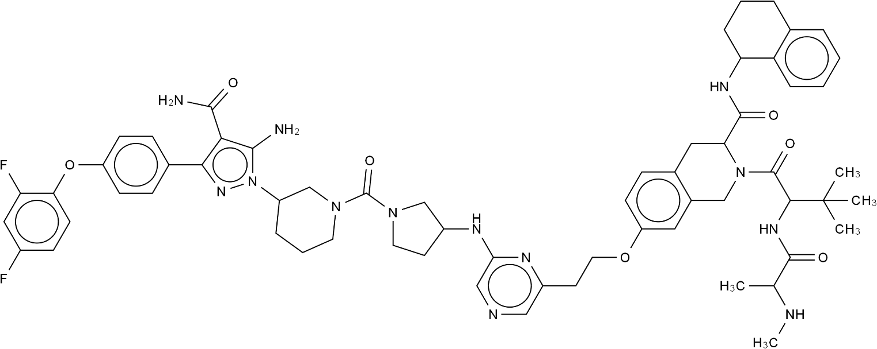 | -141.6328768 | 1 | 1 | 1 | 0.996 | 0.991 | 1 | 8 | -14.81 | 0.997 | CNC(C)C(=O)NC(C(=O)N1Cc2cc(OCCc3cncc(NC4CCN(C(=O)N5CCCC(n6nc(-c7ccc(Oc8ccc(F)cc8F)cc7)c(C(N)=O)c6N)C5)C4)n3)ccc2CC1C(=O)NC1CCCc2ccccc21)C(C)(C)C
16 | 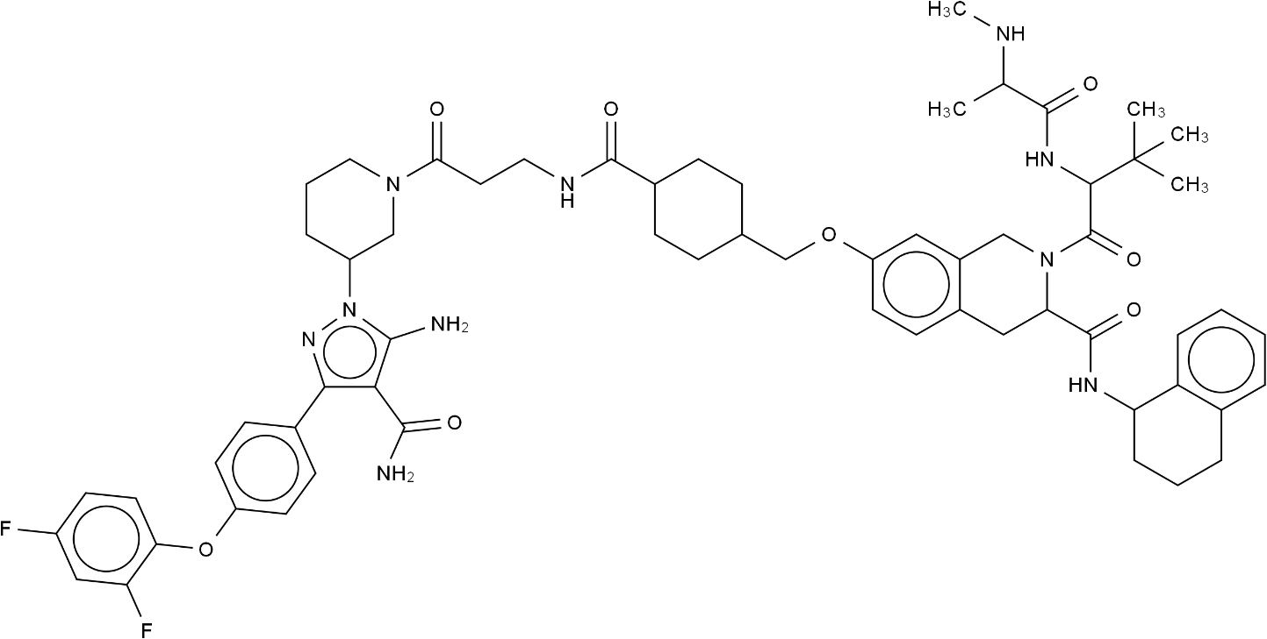 | -139.63392 | 1 | 1 | 1 | 0.994 | 0.99 | 0 | 8 | -13.93 | 0.996 | CNC(C)C(=O)NC(C(=O)N1Cc2cc(OCC3CCC(C(=O)NCCC(=O)N4CCCC(n5nc(-c6ccc(Oc7ccc(F)cc7F)cc6)c(C(N)=O)c5N)C4)CC3)ccc2CC1C(=O)NC1CCCc2ccccc21)C(C)(C)C
17 | 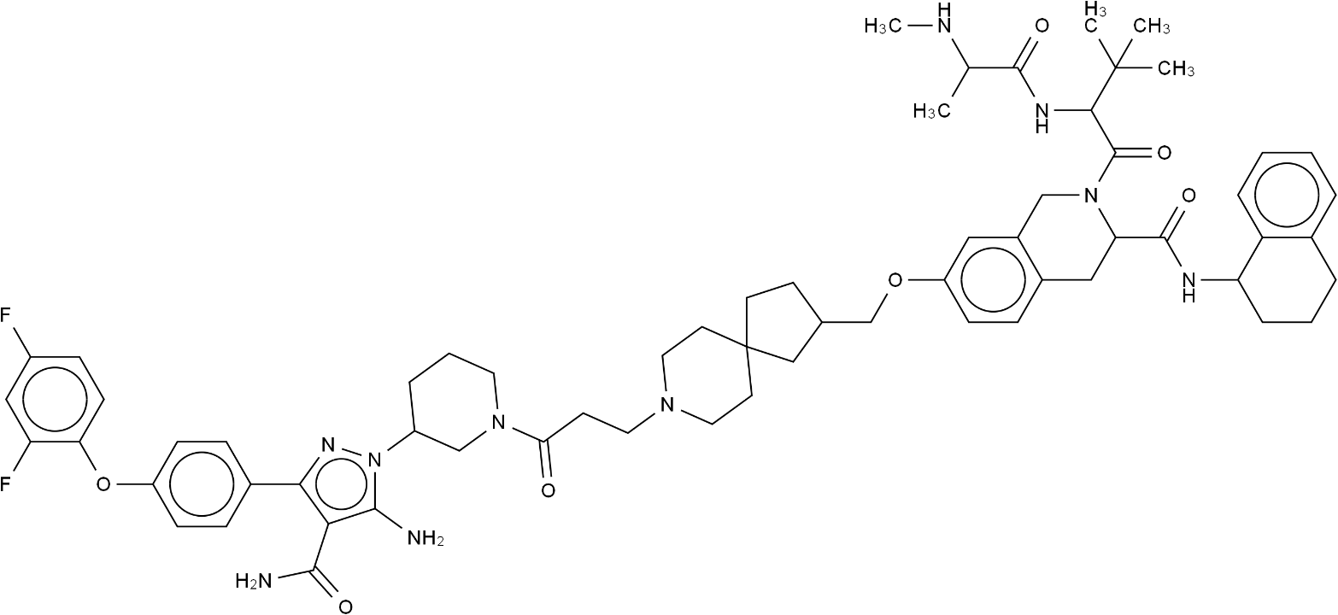 | -139.0328861 | 1 | 1 | 1 | 0.996 | 0.991 | 0 | 8 | -14.54 | 0.997 | CNC(C)C(=O)NC(C(=O)N1Cc2cc(OCC3CCC4(CCN(CCC(=O)N5CCCC(n6nc(-c7ccc(Oc8ccc(F)cc8F)cc7)c(C(N)=O)c6N)C5)CC4)C3)ccc2CC1C(=O)NC1CCCc2ccccc21)C(C)(C)C
18 | 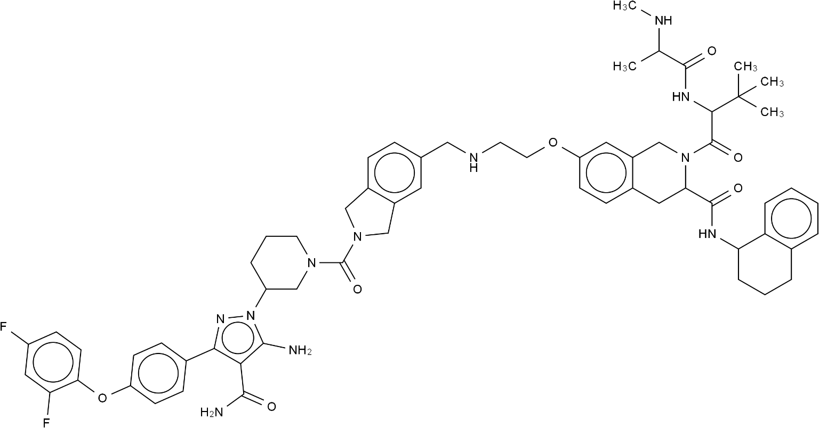 | -137.7608525 | 1 | 1 | 1 | 0.996 | 0.992 | 1 | 8 | -14.505 | 0.997 | CNC(C)C(=O)NC(C(=O)N1Cc2cc(OCCNCc3ccc4c(c3)CN(C(=O)N3CCCC(n5nc(-c6ccc(Oc7ccc(F)cc7F)cc6)c(C(N)=O)c5N)C3)C4)ccc2CC1C(=O)NC1CCCc2ccccc21)C(C)(C)C
19 |  | -137.7608525 | 1 | 1 | 1 | 0.996 | 0.992 | 1 | 8 | -14.505 | 0.997 | CNC(C)C(=O)NC(C(=O)N1Cc2cc(OCCNCc3ccc4c(c3)CN(C(=O)N3CCCC(n5nc(-c6ccc(Oc7ccc(F)cc7F)cc6)c(C(N)=O)c5N)C3)C4)ccc2CC1C(=O)NC1CCCc2ccccc21)C(C)(C)C
20 | 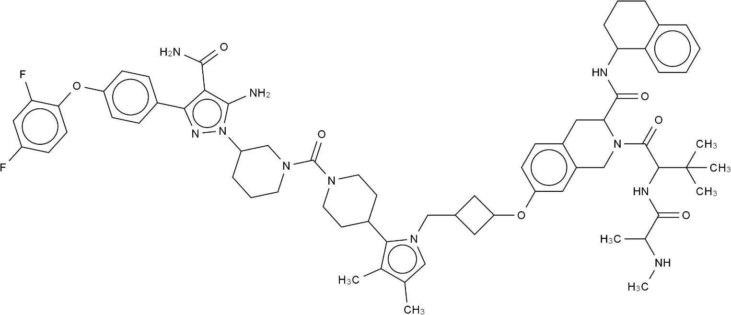 | -137.3680146 | 1 | 1 | 1 | 0.997 | 0.991 | 1 | 9 | -15.013 | 0.997 | CNC(C)C(=O)NC(C(=O)N1Cc2cc(OC3CC(Cn4cc(C)c(C)c4C4CCN(C(=O)N5CCCC(n6nc(-c7ccc(Oc8ccc(F)cc8F)cc7)c(C(N)=O)c6N)C5)CC4)C3)ccc2CC1C(=O)NC1CCCc2ccccc21)C(C)(C)C
21 | 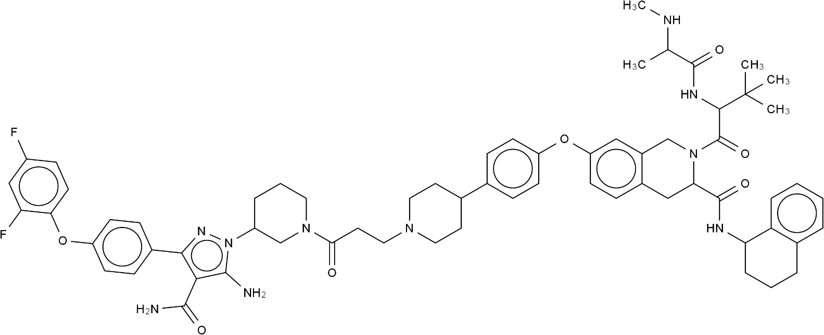 | -135.9813998 | 1 | 1 | 1 | 0.996 | 0.99 | 1 | 9 | -14.644 | 0.997 | CNC(C)C(=O)NC(C(=O)N1Cc2cc(Oc3ccc(C4CCN(CCC(=O)N5CCCC(n6nc(-c7ccc(Oc8ccc(F)cc8F)cc7)c(C(N)=O)c6N)C5)CC4)cc3)ccc2CC1C(=O)NC1CCCc2ccccc21)C(C)(C)C
22 | 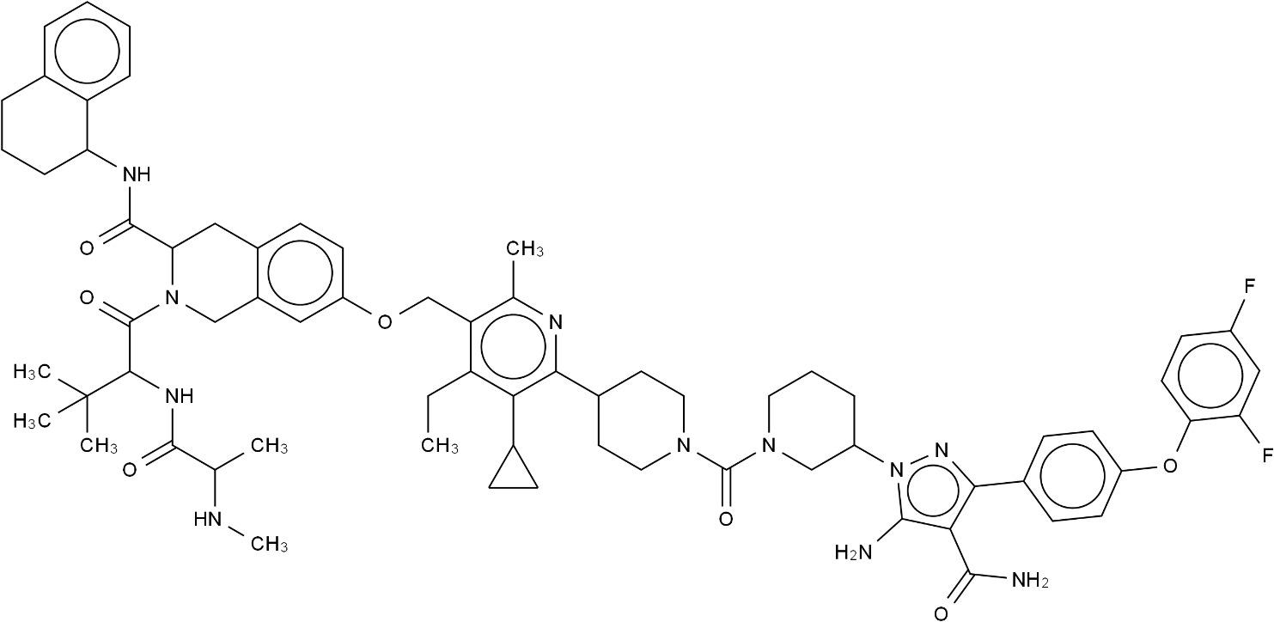 | -135.1755674 | 1 | 1 | 1 | 0.991 | 0.995 | 1 | 8 | -13.097 | 0.996 | CCc1c(COc2ccc3c(c2)CN(C(=O)C(NC(=O)C(C)NC)C(C)(C)C)C(C(=O)NC2CCCc4ccccc42)C3)c(C)nc(C2CCN(C(=O)N3CCCC(n4nc(-c5ccc(Oc6ccc(F)cc6F)cc5)c(C(N)=O)c4N)C3)CC2)c1C1CC1
23 | 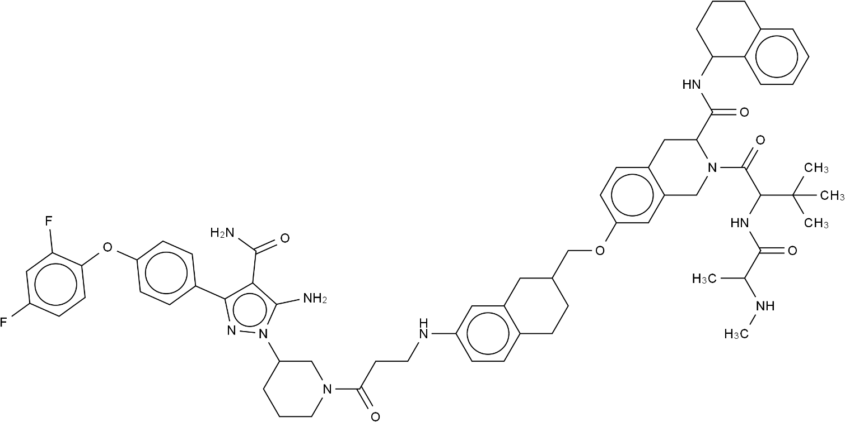 | -133.3866501 | 1 | 1 | 1 | 0.995 | 0.99 | 1 | 8 | -14.168 | 0.996 | CNC(C)C(=O)NC(C(=O)N1Cc2cc(OCC3CCc4ccc(NCCC(=O)N5CCCC(n6nc(-c7ccc(Oc8ccc(F)cc8F)cc7)c(C(N)=O)c6N)C5)cc4C3)ccc2CC1C(=O)NC1CCCc2ccccc21)C(C)(C)C
24 | 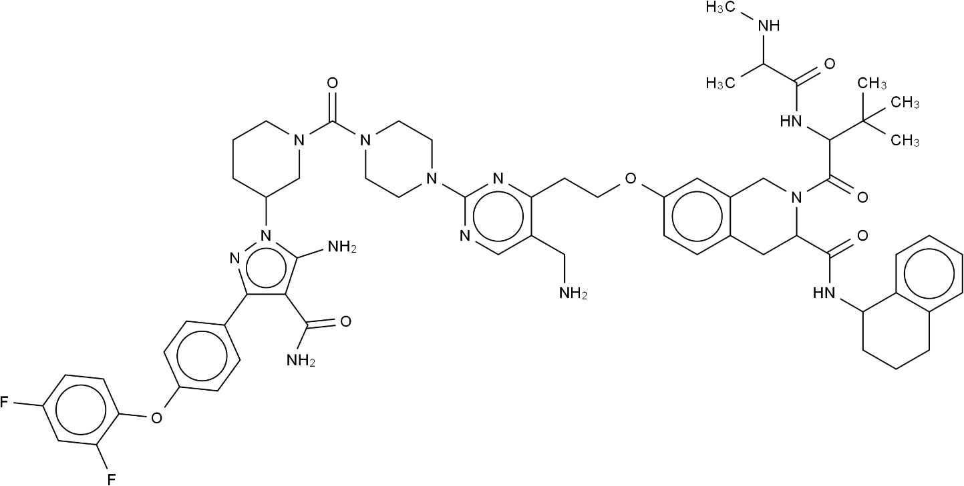 | -127.7169496 | 1 | 1 | 1 | 0.996 | 0.991 | 1 | 8 | -14.741 | 0.997 | CNC(C)C(=O)NC(C(=O)N1Cc2cc(OCCc3nc(N4CCN(C(=O)N5CCCC(n6nc(-c7ccc(Oc8ccc(F)cc8F)cc7)c(C(N)=O)c6N)C5)CC4)ncc3CN)ccc2CC1C(=O)NC1CCCc2ccccc21)C(C)(C)C
25 | 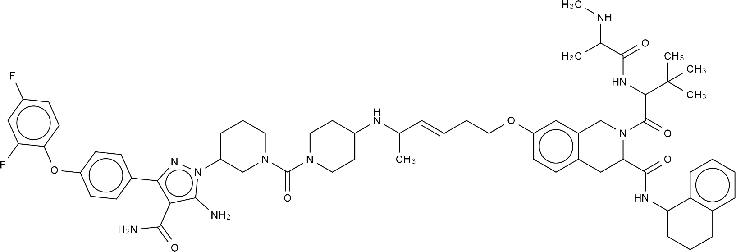 | -125.1244123 | 1 | 1 | 1 | 0.994 | 0.992 | 0 | 9 | -14.013 | 0.997 | CNC(C)C(=O)NC(C(=O)N1Cc2cc(OCCC=CC(C)NC3CCN(C(=O)N4CCCC(n5nc(-c6ccc(Oc7ccc(F)cc7F)cc6)c(C(N)=O)c5N)C4)CC3)ccc2CC1C(=O)NC1CCCc2ccccc21)C(C)(C)C
26 | 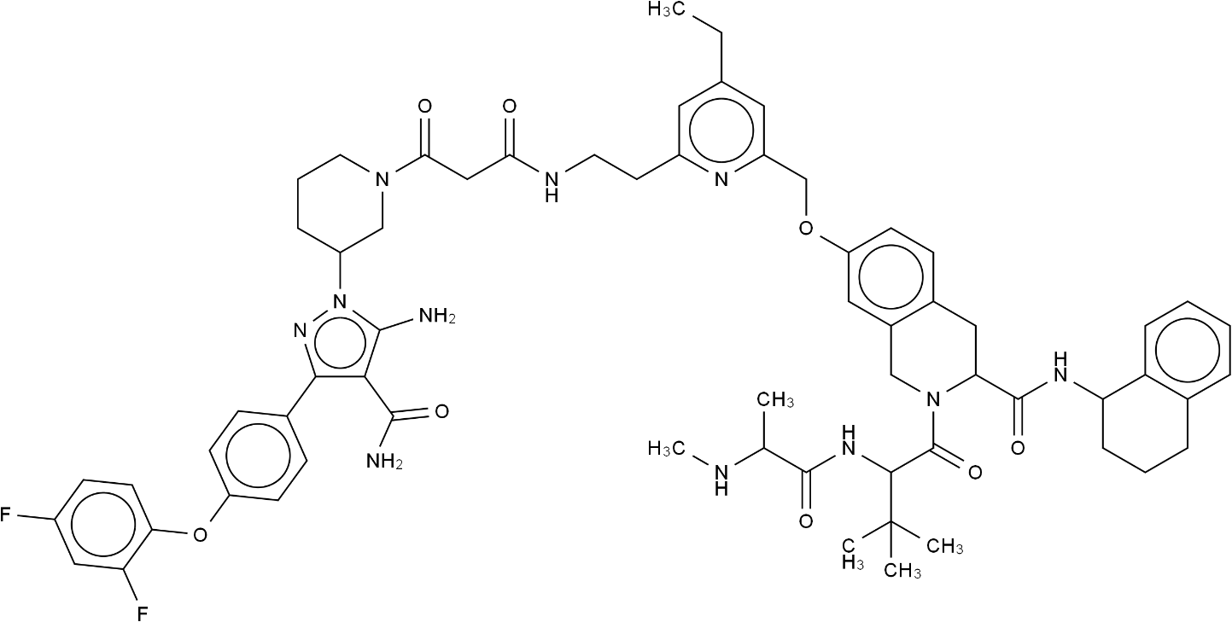 | -119.4573059 | 1 | 1 | 1 | 0.99 | 0.999 | 1 | 8 | -12.935 | 0.997 | CCc1cc(CCNC(=O)CC(=O)N2CCCC(n3nc(-c4ccc(Oc5ccc(F)cc5F)cc4)c(C(N)=O)c3N)C2)nc(COc2ccc3c(c2)CN(C(=O)C(NC(=O)C(C)NC)C(C)(C)C)C(C(=O)NC2CCCc4ccccc42)C3)c1

